关系图
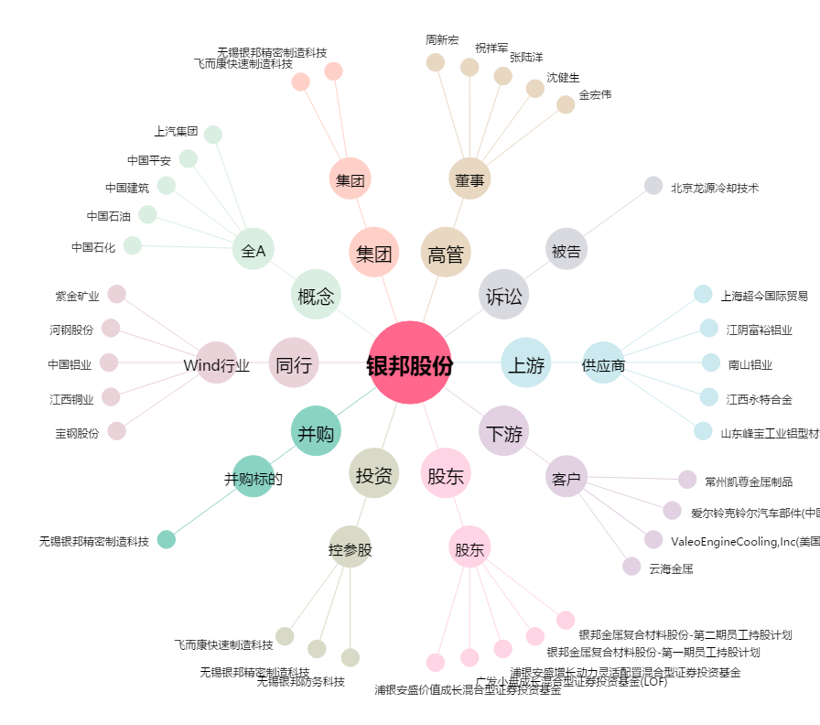
银邦股份[300337.SZ] - 关系概览图

